COSTOS PRY
HARDWARE | Precio
PLCs | $21,000,000.00
Robots | $203,936,600.00
Sensores
Maquinaria | $225,000,000.00
Total | $449,936,600.00

SOFTWARE | Precio
Studio 5000 | $8,376,290.86
Siemenx NX | $22,320,000.00
Ignition | $3,937,000.00
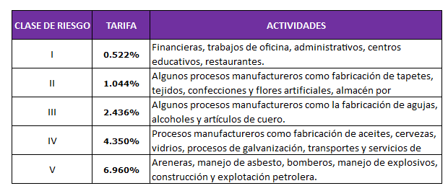
Total | $34,633,290.86

NOMINA | Salario | ARL | Pensión | Total
Operario/Carguero | $908,526.00 | $63,233.41 | $227,131.50 | $1,198,890.91
Operario/Carguero | $908,526.00 | $63,233.41 | $227,131.50 | $1,198,890.91
Operario/Carguero | $908,526.00 | $63,233.41 | $227,131.50 | $1,198,890.91
Operario/Carguero | $908,526.00 | $63,233.41 | $227,131.50 | $1,198,890.91
Operario/Carguero | $908,526.00 | $63,233.41 | $227,131.50 | $1,198,890.91
Operario/Carguero | $908,526.00 | $63,233.41 | $227,131.50 | $1,198,890.91
Operario/Carguero | $908,526.00 | $63,233.41 | $227,131.50 | $1,198,890.91
Supervisor | $1,400,000.00 | $97,440.00 | $350,000.00 | $1,847,440.00
Tecnico | $1,500,000.00 | $104,400.00 | $375,000.00 | $1,979,400.00
Tecnico | $1,500,000.00 | $104,400.00 | $375,000.00 | $1,979,400.00
Ingeniero | $2,000,000.00 | $139,200.00 | $500,000.00 | $2,639,200.00
Ingeniero | $2,000,000.00 | $139,200.00 | $500,000.00 | $2,639,200.00
Ingeniero | $2,000,000.00 | $139,200.00 | $500,000.00 | $2,639,200.00
Ingeniero | $2,000,000.00 | $139,200.00 | $500,000.00 | $2,639,200.00
Contabilidad y legal | $3,000,000.00 | $208,800.00 | $750,000.00 | $3,958,800.00
Varios | $2,725,578.00 | $189,700.23 | $681,394.50 | $3,596,672.73
Total |  |  |  | $32,310,749.10

Arriendo | $25,668,000.00

Primeros meses | $1,151,556,509.10

